Estadísticas
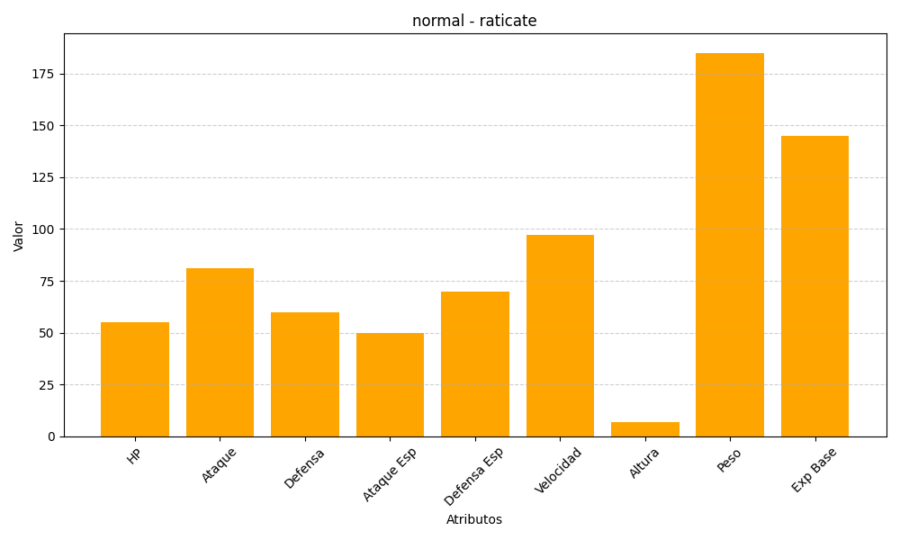
ID | Nombre | Tipo | HP | Ataque | Defensa | Ataque Especial | Defensa Especial | Velocidad | Altura | Peso | Experiencia Base
20 | raticate | normal | 55 | 81 | 60 | 50 | 70 | 97 | 7 | 185 | 145

